素材
1


1



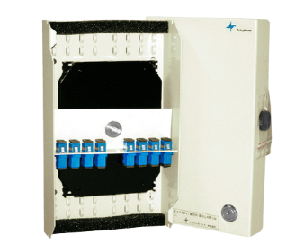

Excel

ダッシュボードの閲覧

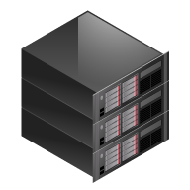
PI Server
PIインターフェイス(二重化)

DataSpider

サーバ
PIクライアントPC
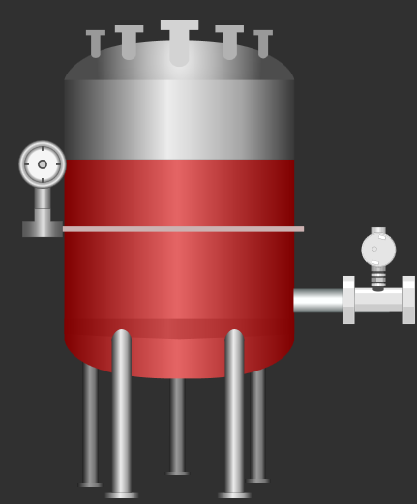
DCS

フローチャート
フローチャート
 | https://it-koala.com/flowchart-2241

 | インフラ・アプリチーム展開。
 | そもそものツールってないのか？

 | 業務フローが大切。
 | 基本設計書レベルでよい？機能レベルまで。
 | 詳細設計書レベルはいらない。細かいところはソースコードを見るべき。

NO

開始
終了

YES

処理内容

開始

条件

注文書新規作成

定義済み
処理内容

必要項目
入力

ループ名
ループ条件
F_新規作成→T_Tyumon
F_明細新規→T_明細

明細

ループ名
明細

終了
入出力
内容

書類

手操作入力

書類

画面設計
画面レイアウト |  |  |  |  |  |  |  |  |  |  |  |  |  |  |  |  |  |  |  | 機能

 |  |  |  |  |  |  |  |  |  |  |  |  |  |  |  |  |  |  |  |  | text
 |  | 予算 |  |  |  |  |  |  |  |  |  |  |  |  |  |  |  |  |  |  |  | No | label |  |  | DB |  | page
 |  |  |  |  |  |  |  |  |  |  |  |  |  |  |  |  |  |  |  |  |  |  |  |  |  | I/O | 格納先項目名 | I/O | input type
 |  |  | 予算 |  |  |  |  |  |  |  |  |  |  |  |  |  |  |  |  |  |  | 1 | 予算id |  |  | I/O | budget_id | I/O
 |  |  |  |  |  |  |  |  |  |  |  |  |  |  |  |  |  |  |  |  |  | 2 | 予算NO |  |  | I/O | budget_no | I/O | checkbox
 |  |  |  |  |  |  |  |  |  |  |  |  |  |  |  |  |  |  |  |  |  | 3 | 予算名 |  |  | I/O | budget_name | I/O | text
 |  |  | 完了 |  | 一時保存
 |  |  |  |  |  |  |  |  |  |  |  |  |  |  |  |  |  |  |  |  | textarea
 |  |  | 次工程： | 工程完了 |  | ▼ | 次部署： |  | 工程完了 | ▼ | 次作業者： |  | ▼ | コメント： |  |  |  |  |  |  |  | No | label |  |  | DB |  | page
 |  |  |  |  |  |  |  |  |  |  |  |  |  |  |  |  |  |  |  |  |  |  |  |  |  | I/O | 格納先項目名 | I/O | input type
 |  |  |  |  |  |  |  |  |  |  |  |  |  |  |  |  |  |  |  |  |  | 1 | 予算id |  |  | I/O | budget_id | I/O
 |  |  |  |  |  |  |  |  |  |  |  |  |  |  |  |  |  |  |  |  |  | 2 | 予算NO |  |  | I/O | budget_no | I/O | text
 |  |  |  |  |  |  |  |  |  |  |  |  |  |  |  |  |  |  |  |  |  | 3 | 予算名 |  |  | I/O | budget_name | I/O | text

 |  |  |  |  |  |  |  |  |  |  |  |  |  |  |  |  |  |  |  |  | select
 |  |  |  |  |  |  |  |  |  |  |  |  |  |  |  |  |  |  |  |  |  | No | label |  |  | DB |  | page
 |  |  |  |  |  |  |  |  |  |  |  |  |  |  |  |  |  |  |  |  |  |  |  |  |  | I/O | 格納先項目名 | I/O | input type
 |  |  |  |  |  |  |  |  |  |  |  |  |  |  |  |  |  |  |  |  |  | 1 | 予算id |  |  | I/O | budget_id | I/O
 |  |  |  |  |  |  |  |  |  |  |  |  |  |  |  |  |  |  |  |  |  | 2 | 予算NO |  |  | I/O | budget_no | I/O | text
 |  |  |  |  |  |  |  |  |  |  |  |  |  |  |  |  |  |  |  |  |  | 3 | 予算名 |  |  | I/O | budget_name | I/O | text

 |  |  |  |  |  |  |  |  |  |  |  |  |  |  |  |  |  |  |  |  | label
 |  |  |  |  |  |  |  |  |  |  |  |  |  |  |  |  |  |  |  |  |  | No | label |  |  | DB |  | page
 |  |  |  |  |  |  |  |  |  |  |  |  |  |  |  |  |  |  |  |  |  |  |  |  |  | I/O | 格納先項目名 | I/O | input type
 |  |  |  |  |  |  |  |  |  |  |  |  |  |  |  |  |  |  |  |  |  | 1 | 予算id |  |  | I/O | budget_id | I/O
 |  |  |  |  |  |  |  |  |  |  |  |  |  |  |  |  |  |  |  |  |  | 2 | 予算NO |  |  | I/O | budget_no | I/O | text
 |  |  |  |  |  |  |  |  |  |  |  |  |  |  |  |  |  |  |  |  |  | 3 | 予算名 |  |  | I/O | budget_name | I/O | text

 |  |  |  |  |  |  |  |  |  |  |  |  |  |  |  |  |  |  |  |  | date
 |  |  |  |  |  |  |  |  |  |  |  |  |  |  |  |  |  |  |  |  |  | No | label |  |  | DB |  | page
 |  |  |  |  |  |  |  |  |  |  |  |  |  |  |  |  |  |  |  |  |  |  |  |  |  | I/O | 格納先項目名 | I/O | input type
 |  |  |  |  |  |  |  |  |  |  |  |  |  |  |  |  |  |  |  |  |  | 1 | 予算id |  |  | I/O | budget_id | I/O
 |  |  |  |  |  |  |  |  |  |  |  |  |  |  |  |  |  |  |  |  |  | 2 | 予算NO |  |  | I/O | budget_no | I/O | text
 |  |  |  |  |  |  |  |  |  |  |  |  |  |  |  |  |  |  |  |  |  | 3 | 予算名 |  |  | I/O | budget_name | I/O | text

1
2
3
 |  |  |  |  |  |  |  |  |  |  |  |  |  |  |  |  |  |  |  |  | radio
 |  |  |  |  |  |  |  |  |  |  |  |  |  |  |  |  |  |  |  |  |  | No | label |  |  | DB |  | page
 |  |  |  |  |  |  |  |  |  |  |  |  |  |  |  |  |  |  |  |  |  |  |  |  |  | I/O | 格納先項目名 | I/O | input type
 |  |  |  |  |  |  |  |  |  |  |  |  |  |  |  |  |  |  |  |  |  | 1 | 予算id |  |  | I/O | budget_id | I/O
4
5
 |  |  |  |  |  |  |  |  |  |  |  |  |  |  |  |  |  |  |  |  | checkbox
 |  |  |  |  |  |  |  |  |  |  |  |  |  |  |  |  |  |  |  |  |  | No | label |  |  | DB |  | page
 |  |  |  |  |  |  |  |  |  |  |  |  |  |  |  |  |  |  |  |  |  |  |  |  |  | I/O | 格納先項目名 | I/O | input type
 |  |  |  |  |  |  |  |  |  |  |  |  |  |  |  |  |  |  |  |  |  | 1 | 予算id |  |  | I/O | budget_id | I/O

 |  |  |  |  |  |  |  |  |  |  |  |  |  |  |  |  |  |  |  |  | file
 |  |  |  |  |  |  |  |  |  |  |  |  |  |  |  |  |  |  |  |  |  | No | label |  |  | DB |  | page
 |  |  |  |  |  |  |  |  |  |  |  |  |  |  |  |  |  |  |  |  |  |  |  |  |  | I/O | 格納先項目名 | I/O | input type
 |  |  |  |  |  |  |  |  |  |  |  |  |  |  |  |  |  |  |  |  |  | 1 | 予算id |  |  | I/O | budget_id | I/O

DB

 | 画面名 |  |  |  |  | 予算
 | 追加・更新テーブル |  |  |  |  | fms_budget
 | HTML

 | ↓()はPLANTIAの項目名
 | No | label |  |  |  |  |  | DB |  |  |  | page |  |  | new |  | edit |  | SelectList |  |  |  |  | 必須 | 備考
 |  |  |  |  |  |  |  | I/O | 格納先項目名 |  |  | I/O | input type |  | 値 | 表示 | 値 | 表示 | 値 |  |  |  | 表示
 | 1
 | 2 | 予算id |  |  |  |  |  | I/O | budget_id |  |  | I/O | text
 | 3 | 予算NO |  |  |  |  |  | I/O | budget_no |  |  | I/O | text
 | 4 | 予算名 |  |  |  |  |  | I/O | budget_name |  |  | I/O | text
 | 5 | 着工日 |  |  |  |  |  | I/O | start_date |  |  | I/O | date
 | 6 | 完工日 |  |  |  |  |  | I/O | end_date |  |  | I/O | date
 | 7 | 目的 |  |  |  |  |  | I/O | purpose |  |  | I/O | textarea
 | 8 | 事前発注 |  |  |  |  |  | I/O | pre_order_flag |  |  | I/O | select
 | 9 | 定修区分 |  |  |  |  |  | I/O | asdm_flag |  |  | I/O | select
 | 10 | 目的区分 |  |  |  |  |  | I/O | purpose_class_id |  |  | I/O | select
 | 11

 | 完了ボタン
 | 一時保存ボタン
 | 次工程
 | 自部署
 | 次作業者
 | コメント
 | 資料データ選択ボタン
 | 保存ボタン
 | ファイル一覧

